Estadísticas
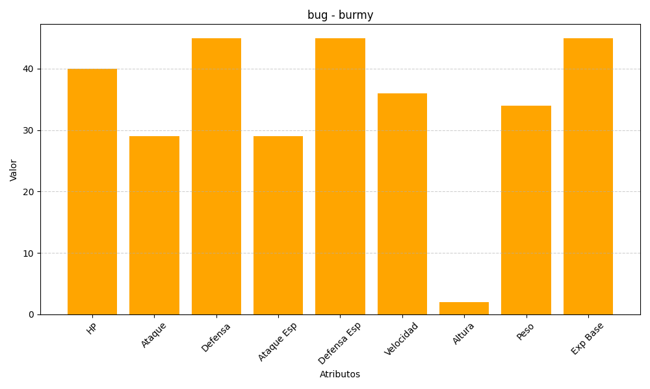
ID | Nombre | Tipo | HP | Ataque | Defensa | Ataque Especial | Defensa Especial | Velocidad | Altura | Peso | Experiencia Base
412 | burmy | bug | 40 | 29 | 45 | 29 | 45 | 36 | 2 | 34 | 45

